Hoja1
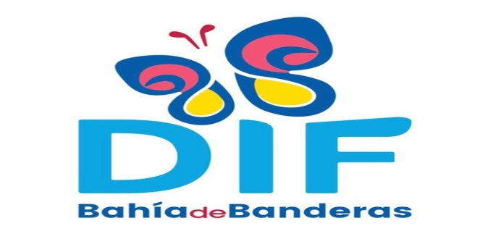
MUNICIPIO DE BAHIA DE BANDERAS

FLUJO OPERACIONAL CONSOLIDADO

DEL 01 DE OCTUBRE AL 31 DE DICIEMBRE DEL 2020

DESCRIPCION |  | DIF | TOTAL
I N G R E S O S
IMPUESTOS |  |  | 0.00
CONTRIBUCIONES DE MEJORAS |  |  | 0.00
DERECHOS |  |  | 0.00
PRODUCTOS |  | 11,604.70 | 11,604.70
APROVECHAMIENTOS |  |  | 0.00
INGRESOS EXTRAORDINARIOS |  |  | 0.00
PARTICIPACIONES Y APORTACIONES. |  |  | 0.00
APORTACIONES FEDERALES RAMO XXXIII |  |  | 0.00
SUBSIDIOS |  | 14,000,000.00 | 14,000,000.00
OTROS INGRESOS |  | 1,681,661.00 | 1,681,661.00
CONVENIOS |  |  | 0.00
INGRESOS POR FINANCIAMIENTOS |  |  | 0.00
RECUPERACION DE CARTERA VENCIDA |  |  | 0.00
TOTAL DE INGRESOS |  | 15,693,265.70 | 15,693,265.70
E G R E S O S |  |  | 0.00
SERVICIOS PERSONALES |  | 4,927,262.52 | 4,927,262.52
MATERIALES Y SUMINISTROS |  | 1,235,249.58 | 1,235,249.58
SERVICIOS GENERALES |  | 3,688,701.00 | 3,688,701.00
AYUDAS Y SUBSIDIOS. |  | 8,854,701.00 | 8,854,701.00
BIENES INVENTARIABLES |  | 403,516.58 | 403,516.58
OBRAS PUBLICAS |  |  | 0.00
PARTICIPACIONES Y APORTACIONES. |  |  | 0.00
INTERESES DE LA DEUDA PÚBLICA |  |  | 0.00
COMISIONES DE LA DEUDA PÚBLICA |  |  | 0.00
TOTAL DE EGRESOS |  | 19,109,430.68 | 19,109,430.68

A U T O R I Z O

___________________________________
 | _______________________________
DRA. MARIA LORENA GUTIERREZ FABIAN
DIRECTORA DEL SISTEMA MUNICIPAL PARA EL DIF DE BAHIA DE BANDERAS

